記念品申込書
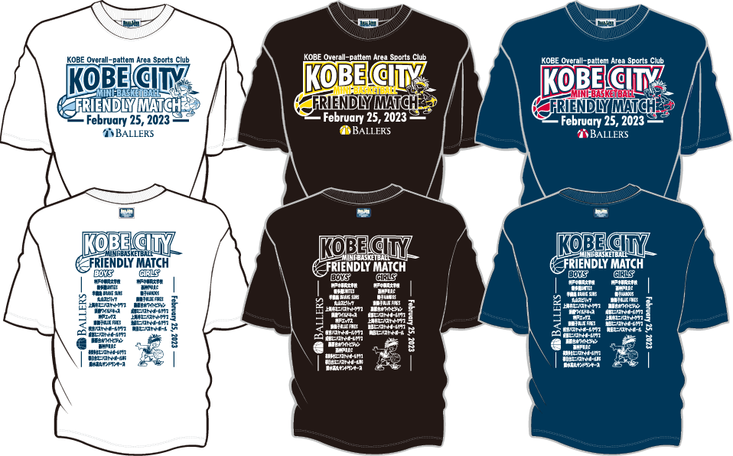   | サイズ記入欄

 | アイテム |  | S | M | L | XL | 2XL | 合計
 | ①Tシャツ(ホワイト) |  |  |  |  |  |  | 0
 | 2,800円
 | ②Tシャツ(ブラック) |  |  |  |  |  |  | 0
 | 2800円
 | ③Tシャツ(ネイビー) |  |  |  |  |  |  | 0
 | 2800円
 |  |  |  |  |  | 合計枚数

 |  |  |  |  |  | 合計金額

 |  | 〒

 | 申し込み締め切り・・・2023年2月5日(日曜日)

 | ご注文はEmailにてお願い致します。

 | y-kakuda@onthecourt.jp

 | お問い合わせ先：株式会社オンザコート 神戸外商部 担当：角田 TEL 080-8941-6177

デザイン画
